Bug_Report
Berikut Jawaban Bug Report

Bug Report

Waktu catatan temuan bug : |  |  |  | Total Bug | 6 | Bug Priority High | 2
mulai : |  | 22/07/2026 |  | Open | 6 | Bug Priority Medium | 2
selesai : |  | 23/07/2026 |  | In Progress | 0 | Bug Priority Low | 2
 |  |  |  | Resolved | 0 | Bug Functional | 3
 |  |  |  | Blocked | 0 | Bug UI | 3
 |  |  |  | Closed | 0

No | Menu / Feature | Bug Type | Bug Title | Bug Description | Steps to Reproduce | Expected Result | Actual Result | Bug Level | Test Browser | Evidence | Keterangan | Status
1 | Sign Up | Functional | Sign_UP_Success_But_Failed_Save_Data_Account | Registrasi berhasil ditampilkan, namun data akun tidak diproses setelah formulir dikirim. | 1. Buka halaman Sign Up (url : https://pasanginapp.github.io/pasangin-QA-testing/signup.html). 2. Isi seluruh data registrasi dengan data yang valid. 3. Klik tombol Buat Akun. 4. Perhatikan notifikasi yang ditampilkan. 5. Periksa tab Network pada Developer Tools. 6. Coba login menggunakan akun yang baru didaftarkan. | Sistem memproses data registrasi, mengirimkan permintaan ke server, menyimpan data akun, dan akun dapat digunakan untuk login. | Sistem menampilkan notifikasi registrasi berhasil, namun akun tidak dapat digunakan untuk login. Tidak terdeteksi network request pada saat proses registrasi. | High | chrome | 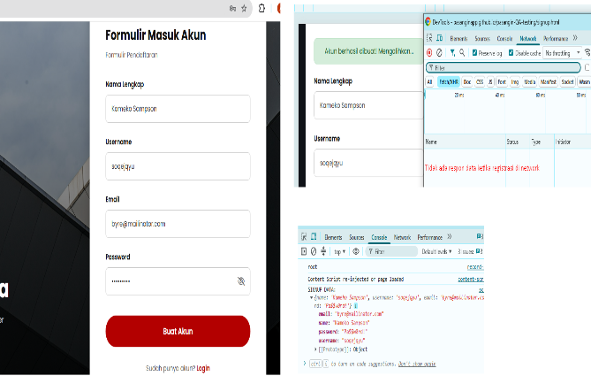 | berdasarkan tracing pengujian ketika Notifikasi registrasi berhasil pada tap network tidak menampikan request data registrasi namun di console menampilkan data sign up | Open
2 | Sign Up | Functional | Verifiy_Filled_Email | Belum ada Validasi domain setelah email "@". | 1. Buka halaman Sign Up (url : https://pasanginapp.github.io/pasangin-QA-testing/signup.html). 2. Isi nama lengkap,username dan password dengan data yang valid. 3. Isi email tanpa penambahan domain | Sistem menampilkan pesan validasi pada kolom email, format email belum sesuai. | Sistem meloloskan data email yang format domain nya masih belum sesuai. | Medium | chrome | 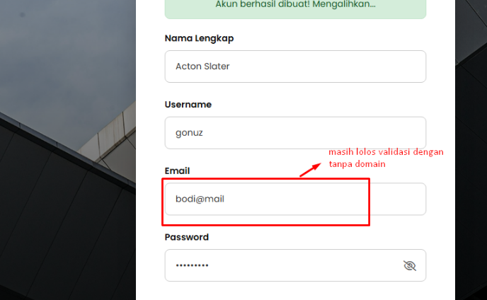 | seharusnya ada validasi domain valid email nya juga karena bisa menjadikan miss inputan atau informasi user ketika mendaftar | Open
3 | Sign Up | UI | Tittle_Sign_Up_Tab_Browser | Nama judul di formulir registrasi belum sesuai | 1. Buka halaman Sign Up (url : https://pasanginapp.github.io/pasangin-QA-testing/signup.html). 2. Pada judul formulir menggunakan nama "Login - Pasangin" | Seharusnya ketika sign up nama judul formulir menjadi "Sign Up - Pasangin" | Judul formulir sign up "Login - Pasangin" | Low | chrome |  | seharusnya judul formulir di sign up adalah "Sign Up - Pasangin" | Open
4 | Log In | Functional | Log_In_Failed_Using_Exist_Account | Pengguna tidak dapat login menggunakan akun yang baru diregistrasikan. | 1. Sudah melakukan registrasi menggunakan data yang valid. 2. Buka halaman Login (url : https://pasanginapp.github.io/pasangin-QA-testing/login.html). 3. Masukkan username dan password yang digunakan saat registrasi. 4. Klik tombol Login. | Sistem berhasil mengautentikasi user dan mengarahkan user ke halaman utama / dasboard user. | Sistem gagal mengautentikasi pengguna menggunakan akun yang baru diregistrasikan sehingga proses login tidak berhasil. Ini bersinggungan dengan registrasi yang tidak melakukan request data di network | High | chrome | 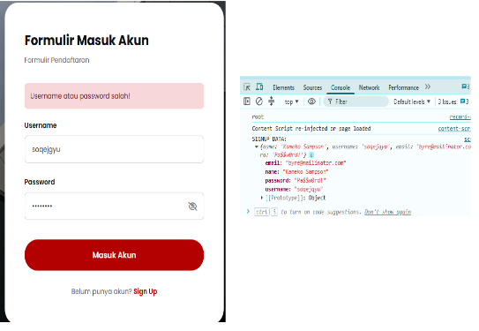 | Bug ini merupakan dampak dari Bug Sign Up, di mana proses registrasi tidak memproses data akun sehingga akun yang baru diregistrasikan tidak dapat digunakan untuk autentikasi. | Open
5 | Log In | UI | Wrong_Text_In_Login | Text "Formulir Pendaftaran" di login. | 1. Buka halaman Login (url : https://pasanginapp.github.io/pasangin-QA-testing/login.html). 3. Terdapat text "Formulir Pendaftaran" di login | Judul ataupun text yang ditampilkan sesuai dengan halaman atau fitur yang di akses | Terdapat text "Formulir Pendaftaran" di login | Low | chrome | 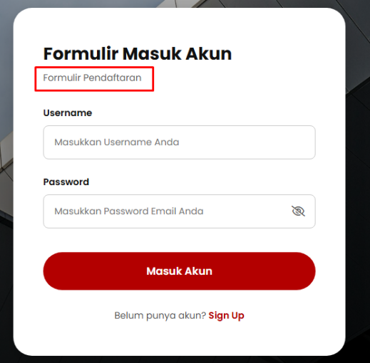  | Sebaik nya hilangkan saja text "Formulir Pendaftaran" di login | Open
6 | Homepage / Footer | UI | Footer_Link_Not_Found | Footer Clickable dan page nya not found | 1. Buka halaman Login (url : https://pasanginapp.github.io/pasangin-QA-testing/login.html). 3. Klik di bagian Footer | Karena Footer tidak memuat konten seperti contac us, about us atau lainnya seharusnya tidak ada redirect page | di footer bisa di klik dan redirect ke page yang belum tersedia / page not found | Medium | chrome |  | Sebaik nya hilangkan saja url yang ada di footer karena page nya belum tersedia juga tidak ada isi konten yang akan di informasikan di page baru di bagian footer | Open

